user作成手順書（捜す）
user作成手順書（捜す）

1 UIDを探す |  |  |  | 2 システムIDを探す |  |  | ３ パスワードを探す

一、どのようなユーザが必要ですかを確認しなければならない。
 | 1.1機能による、必要なユーザが違う
 | 例：KDDI請求への支払方法変更機能のユーザ |  |  |  |  |  | So-net 光 (auひかり)

 | 業務画面一覧
 | http://core-devsprt01t.gyom.plus.so-net.ne.jp/cgi-bin/development_link/index.cgi

開発とテストの違いがありますので、ご注意ください
二、必要なユーザのuserIDを探します。
2.2 | http://core-retrieve01d.gyom.plus.so-net.ne.jp/tech_idx.php (開発環境ユーザ) |  |  |  |  |  |  | user: PCTR01 pw: PCTR01PCTR01 でログイン
 | https://core-retrievet.gyom.plus.so-net.ne.jp/tech_idx.php （テスト環境ユーザ） |  |  |  |  |  |  | user: gid pw: 各担当者に連絡済み

この画面に入る
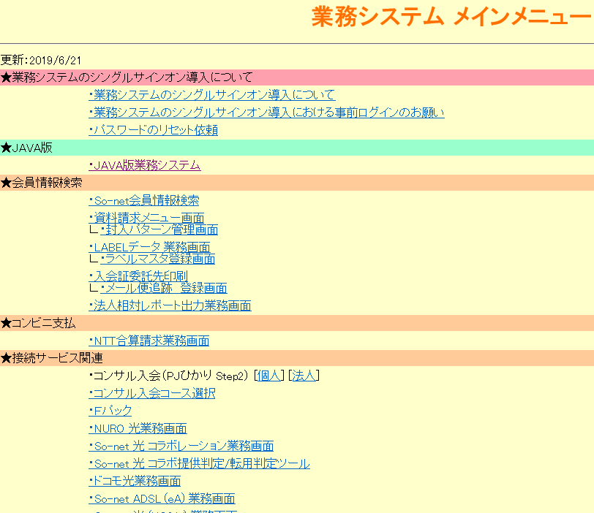

 |  |  |  |  |  |  |  |  |  | auひかりの場合は
 |  |  |  |  |  |  |  |  |  | So-net 光 (auひかり) 業務画面 をクリック
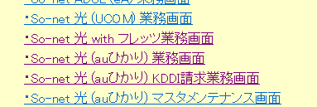

 |  |  |  |  | devの場合： | user: PCTR01 pw: PCTR01PCTR01 |  |  | Testの場合：user: scn-local pw: 1nfinity-War
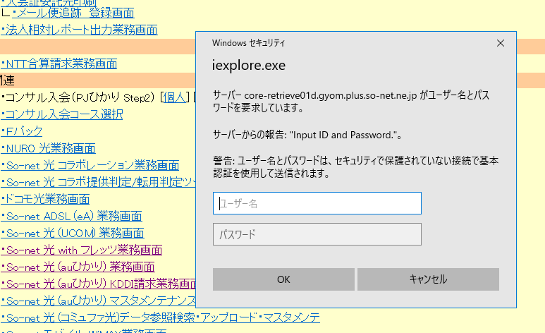

 |  |  |  |  | ステータス検索をクリック
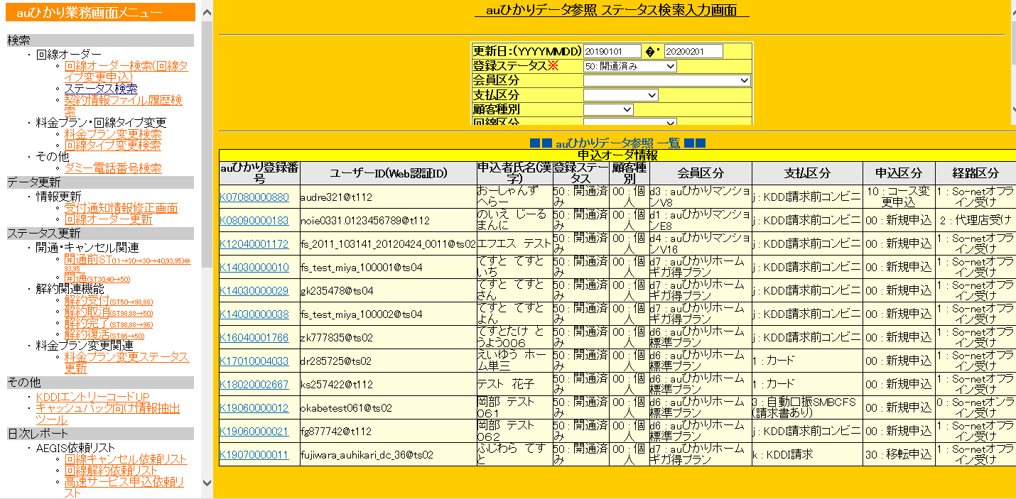
更新日と登録ステータスを入力し、検索すれば

ユーザIDが分かる

三、システムIDを捜す userID: |  |  |  |  | noie0331.0123456789@t112

この画面に戻り、JAVA版業務システムをクリック

user: PCTR01 pw: PCTR01PCTR01でログインし、会員情報検索指示をクリック

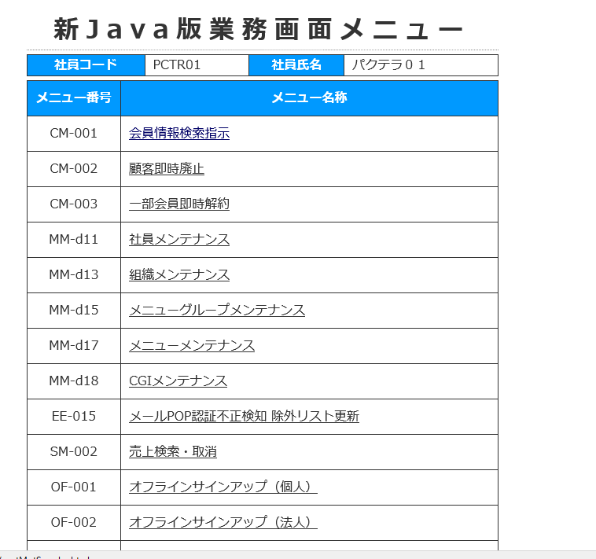

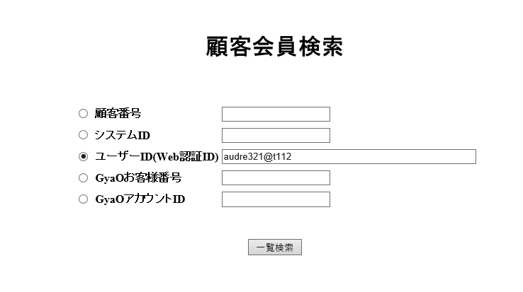
ユーザIDを入力、検索

システムIDが分かる
w96zcioo@t112

 | 四：パスワードを探す |  |  |  | UID:noie0331.0123456789@t112 SID：w96zcioo@t112

 |  | 4.1 | core-secap11d.gyomサーバーにログイン |  |  | (11d)は開発環境、テスト環境は（11tにログイン）
 |  | 4.2 | cd /home/wwwadmin/koiwai/tool
 |  | 4.3 | ./get_pw.pl [SystemID] |  |  | (sudo -iu wwwadmin)ユーザで

パスワードをゲット

 |  |  | UID:noie0331.0123456789@t112 SID：w96zcioo@t112 PWD:noie0331

 |  |  | 以上です。

user作成手順書 （作る）
user作成手順書（作る）

 | ほしいユーザを探しても探さない場合は自分で作ろう。

１、ログイン
 | http://core-retrieve01d.gyom.plus.so-net.ne.jp/tech_idx.php (開発環境ユーザ) |  | user: PCTR01 pw: PCTR01PCTR01 でログイン
 | https://core-retrievet.gyom.plus.so-net.ne.jp/tech_idx.php （テスト環境ユーザ） |  | user: gid pw: 各担当者に連絡済み | user: 9004062687 pwd: PCTR01-pctr01

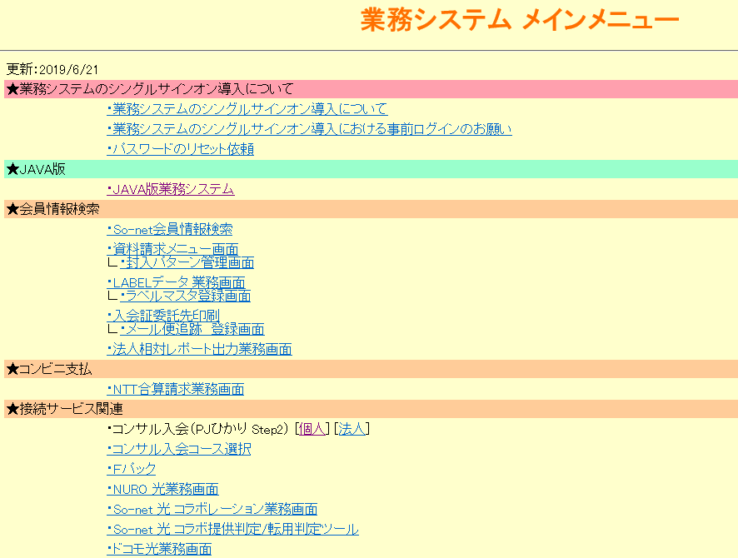

①個人をクリック

 |  | user: PCTR01 pw: PCTR01PCTR01 でログイン

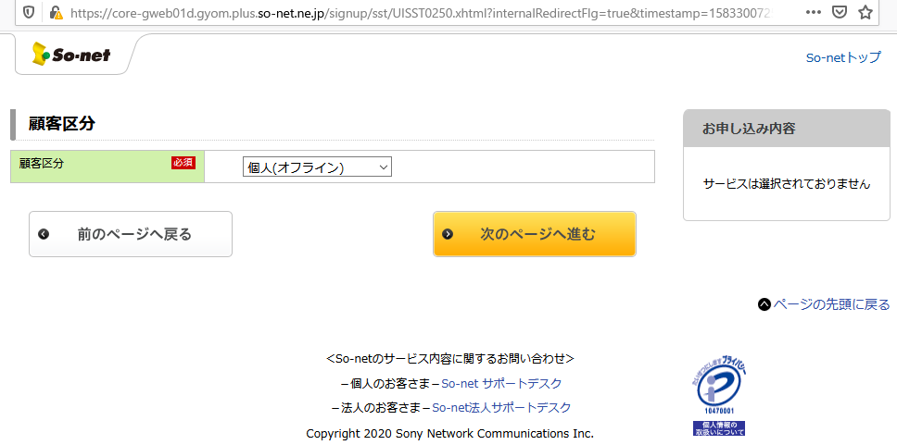

②個人を選んで、次のページへ進む

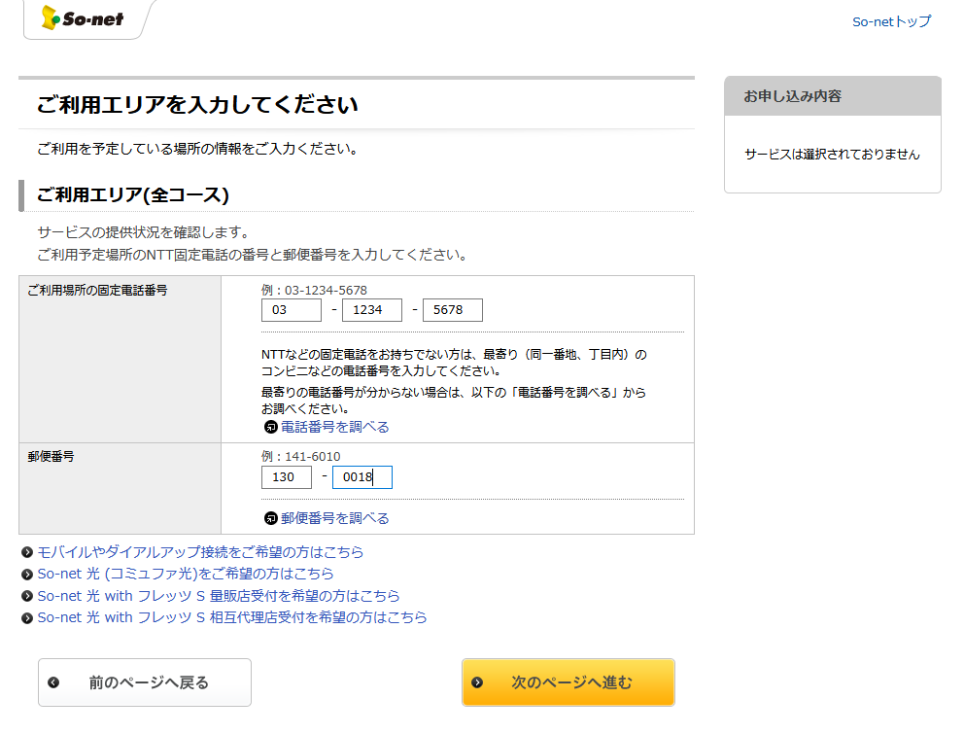

③入力し、次のページへ進む

④必要なコースを選んで、次のページへ進む

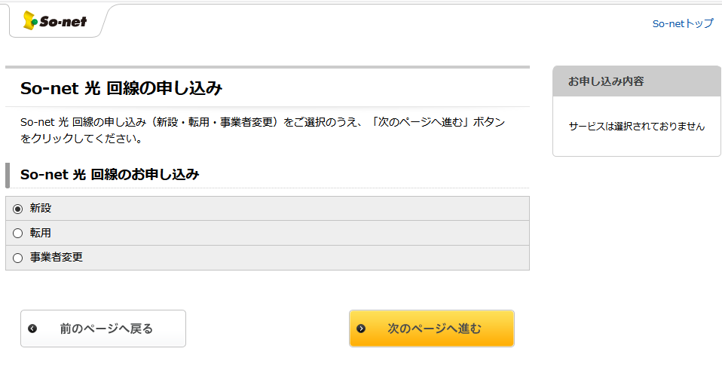

⑤必要なボタンを選んで、次のページへ進む

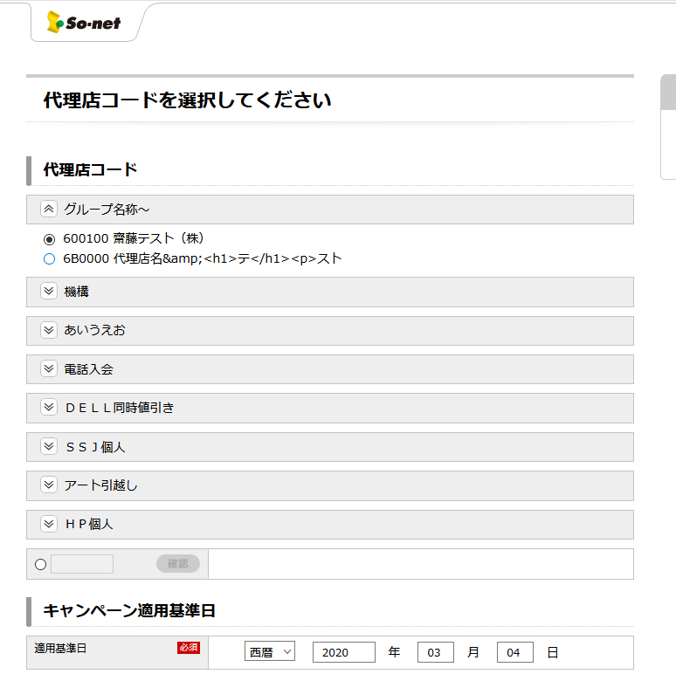

⑥必要なものを選んで、次のページへ進むをクリック

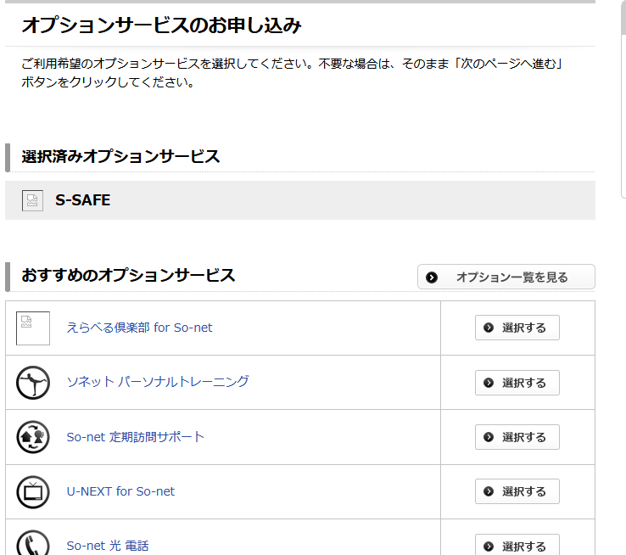

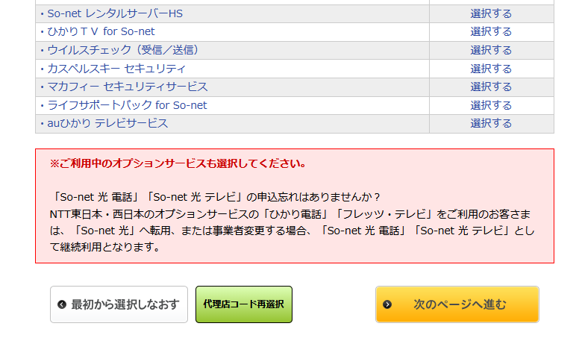

⑦オプションサービスを選んで、次のページへ進むをクリック

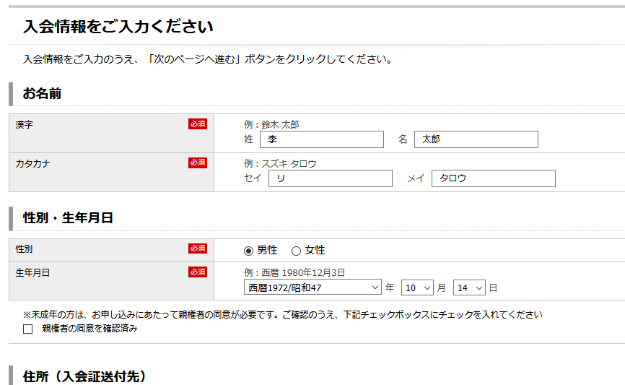


⑧入力して、次のページへ進むをクリック

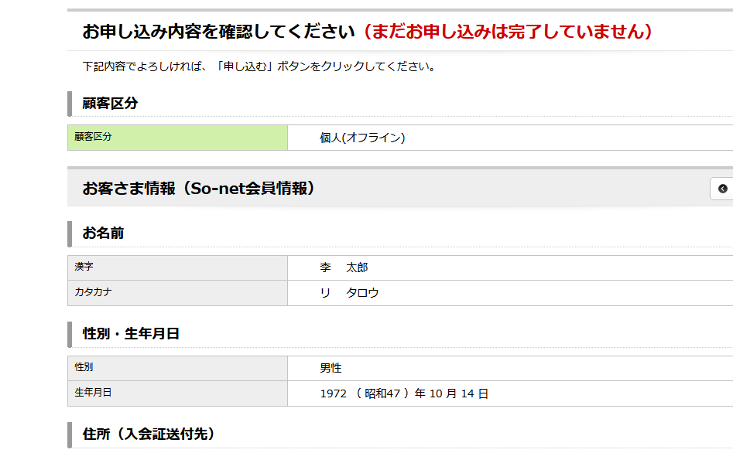
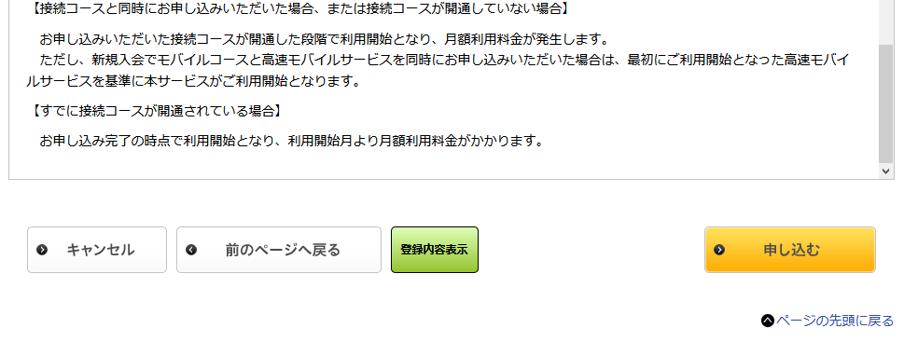

⑨入力内容確認、申し込んむをクリックし、完了です。

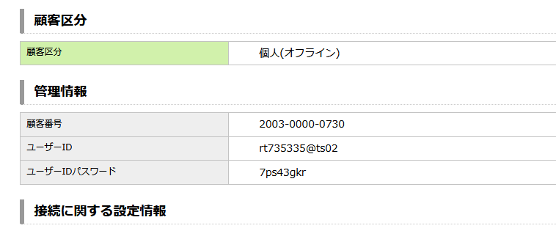

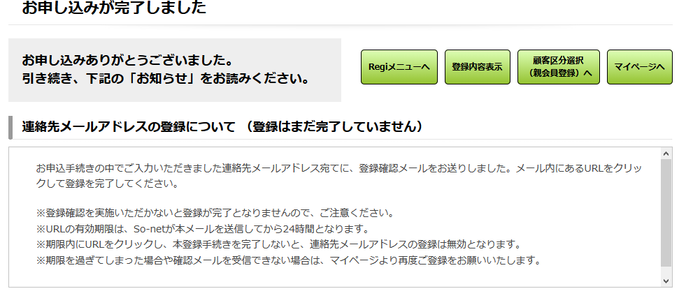

完了画面とユーザIDとパスワード

